战力计算
战力计算思维导图

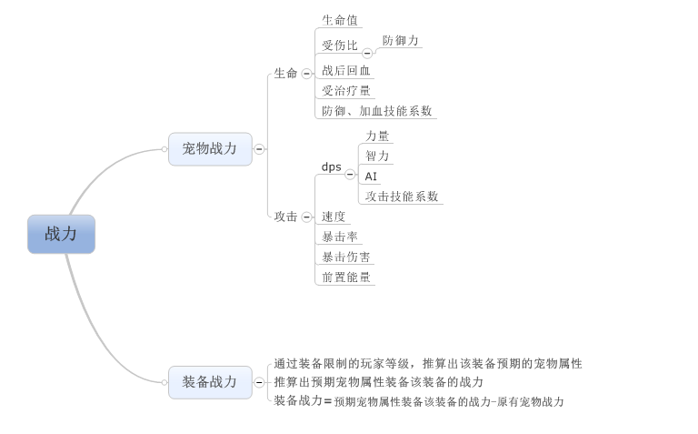

宠物战力计算
 | 计算思路
 |  | 若角色A可以战胜角色B，则易得：

 |  | 即A在B之前杀死了对方，将上式变形可得：

 |  | 当上式满足时，角色A一定可以战胜角色B，反之亦然，因而战斗力的最基础形式即为：

 |  | 然后继续拆分咱们游戏对于HP，DPS的影响因素：
 |  |  | HP
 |  |  |  | 体力
 |  |  |  | 受伤比：通过防御力计算出
 |  |  |  | 受治疗量加成
 |  |  |  | 技能加成

 |  |  | DPS
 |  |  |  | 力量
 |  |  |  | 智力
 |  |  |  | 速度
 |  |  |  | AI
 |  |  |  | 暴击率
 |  |  |  | 暴击伤害 |  |  | [K1*体力+（k2*智力*使用治疗技能占比*治疗技能系数）]/[受伤比*（1*(1-使用防御技能占比）+（1-防御技能减免比例（84%）*使用防御技能占比）]*（1+战后回血所占生命百分比）*（1+受治疗量加成）
 |  |  |  | 前置能量 |  |  | （K3*力量*使用物理技能占比*物理攻击技能系数+K2*智力*使用法术技能占比*法术攻击技能系数）*[使用增益/减益技能占比*(1+增益/减益提升价值比例)+1*（1-使用增益/减益技能占比）]*速度*（暴击率*（暴击伤害+1）+（1-暴击率）*1）*大招增益*（1+前置能量/100/对局大招次数）*被动增益
 |  |  |  | 技能加成

 | 计算公式
 |  | HP= | （K1*体力+治疗技能价值+hot技能价值）/(受伤比*防御技能价值)*（1+受治疗量加成*0.33）
 |  | DPS= | （物理技能价值+法术技能价值+dot技能价值）*速度*（暴击率*（暴击伤害+1）+（1-暴击率）*1）*大招增益*（1+前置能量/100/对局大招次数（3左右））*被动增益
 |  | 对于团队战力提升 | 增益/减益技能价值*覆盖率*团队总战力估值

 |  | 怪物战力计算公式
 |  |  | 战力=（HP*DPS+对于团队战力提升）*K（lv）

 |  | 参数定义
 |  |  | K1，k2，k3
 |  |  |  | K1-k3表示一级，二级属性之间的转换关系（具体定义见后）

 |  |  | 大招增益
 |  |  |  | 表示大招对于怪物的加成比例，目前定义为 |  |  | 1.2

 |  |  | 被动增益
 |  |  |  | 表示被动对于怪物的加成比例，目前定义为 |  |  | 1.1

 |  |  | 对局大招次数
 |  |  |  | 表示每只怪物在对局释放大招的分布，用于调控前置技能多增长的能量对于大招增益的影响

 |  |  | K(lv)
 |  |  |  | 调整战力数量级（5位以内），需要根据宠物基础属性的成长的量级调整k具体的取值，与宠物等级相关
 |  | 各属性计算方式
 |  |  |  | 参数1(k1) |  | 参数2(k2) | 参数3(k3) |  | 参数4(k4) | 参数5(k5) | 参数6(k6)
 |  |  | 体力 | 怪物本身体力 |  | 怪物升星附加体力 | 装备本身附加体力 |  | 装备强化附加体力 | 装备进阶附加体力 | 装备镶嵌附加体力
 |  |  | 具体K表示
 |  |  |  | k1：每点体力对生命值带来的加成

 |  |  |  | 参数1(k1) |  | 参数2(k2) | 参数3(k3) |  | 参数4(k4) | 参数5(k5) | 参数6(k6)
 |  |  | 智力 | 怪物本身智力 |  | 怪物升星附加智力 | 装备本身附加智力 |  | 装备强化附加智力 | 装备进阶附加智力 | 装备镶嵌附加智力
 |  |  | 具体K表示
 |  |  |  | k2：每点智力对魔法攻击力带来的加成

 |  |  |  | 参数1(k1) |  | 参数2(k2) | 参数3(k3) |  | 参数4(k4) | 参数5(k5) | 参数6(k6)
 |  |  | 力量 | 怪物本身力量 |  | 怪物升星附加力量 | 装备本身附加力量 |  | 装备强化附加力量 | 装备进阶附加力量 | 装备镶嵌附加力量
 |  |  | 具体K表示
 |  |  |  | k3：每点力量对物理攻击力带来的加成

 |  |  |  | 参数1(k1) |  | 参数2(k2) | 参数3(k3) |  | 参数4(k4) | 参数5(k5) | 参数6(k6)
 |  |  | 防御力 | 怪物本身防御力 |  | 怪物升星附加防御力 | 装备本身附加防御力 |  | 装备强化附加防御力 | 装备进阶附加防御力 | 装备镶嵌附加防御力
 |  |  | 受伤比计算
 |  |  |  | 受伤比=max(1/(1+防御力/I(lv)),25%)
 |  |  |  | 其中lv为怪物等级，I（lv）具体公式待定义

 |  |  |  | 参数1(k1) |  | 参数2(k2) | 参数3(k3) |  | 参数4(k4) | 参数5(k5) | 参数6(k6)
 |  |  | 速度 | 怪物本身速度 |  | 怪物升星附加速度 | 装备本身附加速度 |  | 装备强化附加速度 | 装备进阶附加速度 | 装备镶嵌附加速度

 |  |  |  | 参数1(k1) |  | 参数2(k2) | 参数3(k3) |  | 参数4(k4) | 参数5(k5) | 参数6(k6)
 |  |  | 暴击率 | 固有暴击率 |  |  |  |  |  |  | 装备镶嵌附加暴击率

 |  |  |  | 参数1(k1) |  | 参数2(k2) | 参数3(k3) |  | 参数4(k4) | 参数5(k5) | 参数6(k6)
 |  |  | 暴击伤害 | 固有暴击伤害 |  |  |  |  |  |  | 装备镶嵌附加暴击伤害

 |  |  |  | 参数1(k1) |  | 参数2(k2) | 参数3(k3) |  | 参数4(k4) | 参数5(k5) | 参数6(k6)
 |  |  | 受治疗量加成 |  |  |  |  |  |  |  | 装备镶嵌附加受治疗量加成

 |  |  |  | 参数1(k1) |  | 参数2(k2) | 参数3(k3) |  | 参数4(k4) | 参数5(k5) | 参数6(k6)
 |  |  | 前置能量 |  |  |  |  |  |  |  | 装备镶嵌附加前置能量

 |  | 技能价值计算方式
 |  |  | 若宠物拥有相应技能类型的技能才需要将相应技能的价值算入战力中，若没有则对应技能类型的技能价值=0

 |  |  | 治疗技能价值= | k2*智力*使用治疗技能占比*治疗技能系数
 |  |  |  | 使用治疗技能占比=治疗法术权重/怪物总技能权重
 |  |  |  | 治疗技能系数=治疗技能基础系数+技能升级系数*（技能等级-1）

 |  |  | hot技能价值= | k2*智力*使用增益技能占比*hot技能系数*持续回合数
 |  |  |  | 使用增益技能占比=增益技能权重/怪物总技能权重

 |  |  | 防御技能价值= | （1*(1-使用防御技能占比）+（1-防御技能减免比例（84%）*使用防御技能占比）
 |  |  |  | 使用防御技能占比=防御技能权重/怪物总技能权重
 |  |  |  | 防御技能减免比例为宠物释放防御技能时减伤比例，目前定义为 |  |  |  |  | 84%

 |  |  | 物理技能价值= | K3*力量*使用物理技能占比*物理攻击技能系数
 |  |  |  | 使用物理技能占比=物理技能权重/怪物总技能权重
 |  |  |  | 物理攻击技能系数=物理技能基础系数+技能升级系数*（技能等级-1）

 |  |  | 法术技能价值= | K2*智力*使用法术技能占比*法术攻击技能系数
 |  |  |  | 使用法术技能占比=法术技能权重/怪物总技能权重
 |  |  |  | 法术攻击技能系数=法术技能基础系数+技能升级系数*（技能等级-1）

 |  |  | dot技能价值= | （k2*智力）或(K3*力量)*使用减益技能占比*dot技能系数*持续回合数/dot溢出系数
 |  |  |  | 使用减益技能占比=减益技能权重/怪物总技能权重
 |  |  |  | dot技能系数=dot技能基础系数+技能升级系数*（技能等级-1）
 |  |  |  | dot溢出系数=dot溢出伤害比例，目前取值 |  |  |  | 1.623015873

 |  |  | 对于团队战力提升= | 增益/减益技能价值*覆盖率*团队总战力估值
 |  |  |  | 增益/减益技能价值 |  | 80.00%
 |  |  |  | 覆盖率= | 增益技能权重（或者减益技能权重）/怪物总技能权重
 |  |  |  | 团队总战力=T,D,S对应等级对应品阶的宠物添加预期穿戴装备的战力
 |  |  |  |  | 由于宠物基础属性和装备基础属性为线性增长，只要规定出该等级预期的宠物品质与装备即可计算出团队战斗力（技能，AI均使用标准模型）

装备评分计算
 | 计算思路
 |  | 通过装备的限值等级计算出该等级对应品质宠物的战力（未添加装备的）
 |  | 计算出添加该装备后宠物的总战力
 |  | 装备战力=添加该装备后宠物的总战力-该等级宠物的战力（未添加装备的）
 |  | 装备评分=装备战力/k(lv)
 |  |  | K(lv)
 |  |  |  | 调整装备战力数量级（3位以内），需要根据装备基础属性的成长的量级调整k具体的取值，与装备品质和强化等级相关

参考
在纯粹的乘法公式体系下，所有的战斗属性都可以被等效成攻击和血量。在此，令考虑攻击、暴击、攻速等属性后的单位时间伤害为等效攻击。同理，等效血量即为考虑生命、护甲、闪避等属性后的角色生存能力。下面以一个基于乘法公式的战斗模型为例来介绍乘法公式下的战斗力计算及其“绝对性”。
设玩家有攻击Atk、暴击Crt、血量Hp、护甲Arm四种属性，战斗逻辑是每秒攻击一次，先根据暴击率判断是否暴击，进而得到最终伤害，再根据对方护甲减伤比将最终伤害减少成实际伤害，最后将对方血量扣除实际伤害。
常见的暴击率CrtRatio和护甲减伤比ArmRatio公式如下：
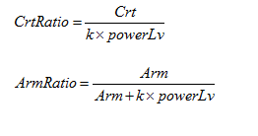

其中k为一个常数，powerLv是根据等级得到的一个等级修正系数。
当时间足够长时，暴击实际就是将攻击力提升一个固定的百分比，令暴击伤害为150%，则等效攻击EqAtk为：

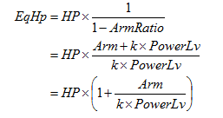
另一方面，护甲减伤比实际是将血量增加了一部分，则等效血量Hp为：

由上可得，此模型的战斗力为：

在打木桩的情况下，此式即为角色的“绝对战斗力”，谁由此式计算的值大，谁就一定能获胜。这得益于乘法公式中的防御类属性（如护甲）可以被准确的换算成等效生命，而不用考虑其与攻击类属性的关系，进而避免了减法公式中需要给定一个参考护甲值的问题。
注意，上式计算的实际上是同等级情况下的战斗力，如果双方具有等级差，powerLv需要做相应的替换，这样才能够得出准确战斗力。在具体工作中，往往只计算同等级的战斗力作为该等级战斗力标准数值，但在做成长比较等跨级战斗力比较时，应记住这种比较是近似的而不是准确的。
另外，由上式易得，四种属性与战斗力都是线性关系，这是乘法公式与减法公式最重要的区别之一，也是乘法公式的两种常见具体形式的设计初衷：

